方法
数据图表：支付订单数与人均浏览量分析
【任务要求】
按题意完成图表制作
对图表进行分析

【知识要点】
支付订单数=访客数*支付转化率
支付订单数：支付订单数一般分为总订单数和子订单数，一个支付总订单数包含一个或一个以上的子订单数，通常说的支付订单数表示的是支付总订单数。
人均浏览量： 某一段时间内平均浏览过网页的数量，人均浏览量一般大于等于1，可以反映出客户对访问页面的感兴趣程度。

【重要技能点】
计算支付订单数
正确制作组合图（主坐标轴、次坐标轴设置）

第一步：利用公式计算支付订单数
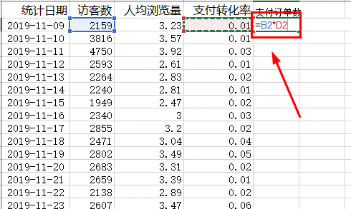

1、打开数据表，另起一列计算【支付订单数】，公式为“=访客数*支付转化率”，计算出单个结果，并下拉；

第二步：进行数据设置，四舍五入取整
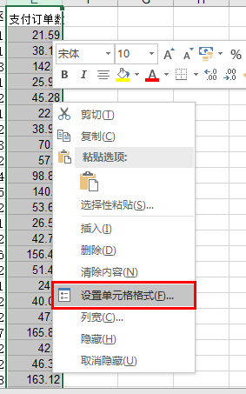
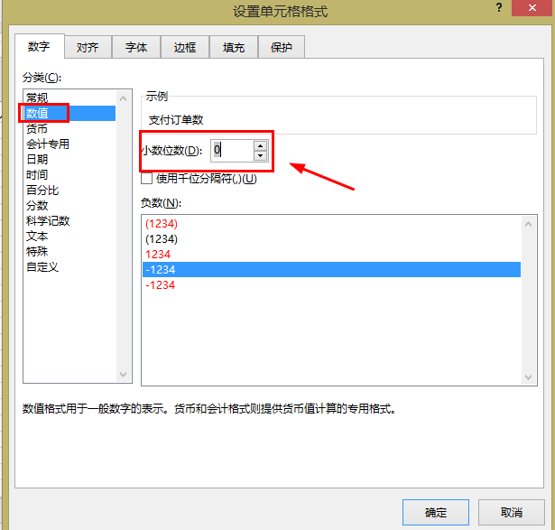
2、选择【支付订单数】一列，右击，选择【设置单元格格式】，跳出对话框，选择【数值】，将【小数位数】改为“0”，点击确认；

第三步：选择数据，创建图表
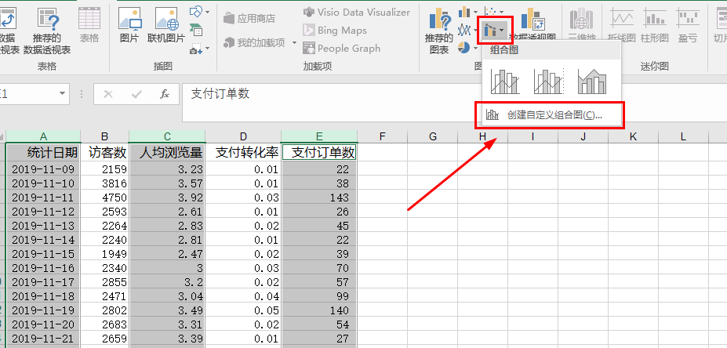
3、选择【统计时间】、【人均浏览量】、【支付订单数】三列数据，在【插入】中找到【组合图】，选择【创建自定义组合图】；

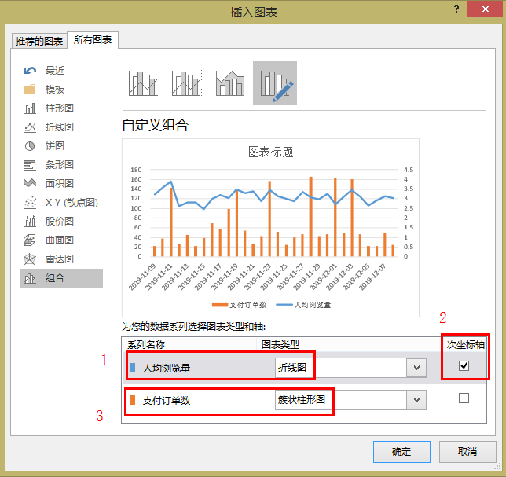
4、在【插入图表】对话框中设置【人均浏览量】为折线图，并选择【次坐标轴】，【支付订单数】为簇状柱形图点击确认；

第四步：优化图表，添加数据标签
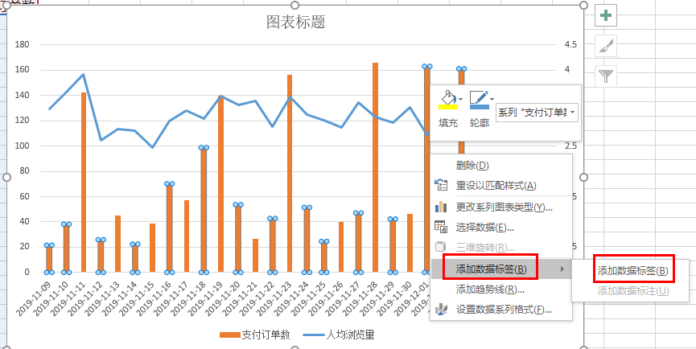
5、点击图表，右击，选择【添加数据标签】--【添加数据标签】，分别添加折线图和柱状图标签；编辑图表标题

支付订单数与人均浏览量分析
 | 支付订单数 | 人均浏览量
2019-11-09 | 21.59 | 3.23
2019-11-10 | 38.16 | 3.57
2019-11-11 | 142.5 | 3.92
2019-11-12 | 25.93 | 2.61
2019-11-13 | 45.28 | 2.83
2019-11-14 | 22.4 | 2.81
2019-11-15 | 38.98 | 2.47
2019-11-16 | 70.2 | 3
2019-11-17 | 57.1 | 3.2
2019-11-18 | 98.84 | 3.04
2019-11-19 | 140.1 | 3.49
2019-11-20 | 53.66 | 3.31
2019-11-21 | 26.59 | 3.39
2019-11-22 | 42.76 | 2.89
2019-11-23 | 156.42 | 3.47
2019-11-24 | 51.48 | 3.12
2019-11-25 | 24.6 | 3.01
2019-11-26 | 40.02 | 2.87
2019-11-27 | 47.1 | 3.36
2019-11-28 | 165.83 | 3.07
2019-11-29 | 42.3 | 2.97
2019-11-30 | 46.38 | 3.26
2019-12-01 | 163.12 | 2.72
2019-12-02 | 49.12 | 3.09
2019-12-03 | 161.22 | 3.44
2019-12-04 | 46.72 | 3.11
2019-12-05 | 22.03 | 2.64
2019-12-06 | 21.9 | 2.9
2019-12-07 | 48.6 | 3.15
2019-12-08 | 24.95 | 3.04
6、最后得到如图所示图表。

【分析结论】
从图表中看出，2019年11月28日的订单量最高，共有166单。

数据源
统计日期 | 访客数 | 人均浏览量 | 支付转化率 | 支付订单数
2019-11-09 | 2159 | 3.23 | 0.01 | 21.59
2019-11-10 | 3816 | 3.57 | 0.01 | 38.16
2019-11-11 | 4750 | 3.92 | 0.03 | 142.5
2019-11-12 | 2593 | 2.61 | 0.01 | 25.93
2019-11-13 | 2264 | 2.83 | 0.02 | 45.28
2019-11-14 | 2240 | 2.81 | 0.01 | 22.4
2019-11-15 | 1949 | 2.47 | 0.02 | 38.98
2019-11-16 | 2340 | 3 | 0.03 | 70.2
2019-11-17 | 2855 | 3.2 | 0.02 | 57.1
2019-11-18 | 2471 | 3.04 | 0.04 | 98.84
2019-11-19 | 2802 | 3.49 | 0.05 | 140.1
2019-11-20 | 2683 | 3.31 | 0.02 | 53.66
2019-11-21 | 2659 | 3.39 | 0.01 | 26.59
2019-11-22 | 2138 | 2.89 | 0.02 | 42.76
2019-11-23 | 2607 | 3.47 | 0.06 | 156.42
2019-11-24 | 2574 | 3.12 | 0.02 | 51.48
2019-11-25 | 2460 | 3.01 | 0.01 | 24.6
2019-11-26 | 2001 | 2.87 | 0.02 | 40.02
2019-11-27 | 2355 | 3.36 | 0.02 | 47.1
2019-11-28 | 2369 | 3.07 | 0.07 | 165.83
2019-11-29 | 2115 | 2.97 | 0.02 | 42.3
2019-11-30 | 2319 | 3.26 | 0.02 | 46.38
2019-12-01 | 2039 | 2.72 | 0.08 | 163.12
2019-12-02 | 2456 | 3.09 | 0.02 | 49.12
2019-12-03 | 2687 | 3.44 | 0.06 | 161.22
2019-12-04 | 2336 | 3.11 | 0.02 | 46.72
2019-12-05 | 2203 | 2.64 | 0.01 | 22.03
2019-12-06 | 2190 | 2.9 | 0.01 | 21.9
2019-12-07 | 2430 | 3.15 | 0.02 | 48.6
2019-12-08 | 2495 | 3.04 | 0.01 | 24.95

支付订单数与人均浏览量分析

